登录流程
项目编号
文档编号
密 级 | 内部
通用登录系统
版本号 | 变更者 | 变更类型 | 变更时间 | 文档状态 | 备注
V1.0 | 邓海丰 | 新增 | 2024-08-20 | 草案 | 创建文档

登录流程图

UI流程
 | 【Loading界面】

 |  |  |  |  |  | 背景图做多层动图

 |  |  |  |  |  | 功能显示区域
 |  |  |  |  |  |  | 显示加载进度条
 |  |  |  |  |  |  | 进度条上方显示提示文字：资源加载中，此过程不会消耗流量！！

 |  |  |  |  |  |  | 资源加载完成后，与服务器通讯，判断是否需要强更
 |  |  |  |  |  |  |  | 需要强更则弹出【强更提示界面】

 |  |  |  |  |  |  |  | 不需要强更再判断是否有资源需要热更
 |  |  |  |  |  |  |  |  | 有资源需要热更则判断当前网络状态
 |  |  |  |  |  |  |  |  |  | wifi
 |  |  |  |  |  |  |  |  |  |  | 直接进入资源下载
 |  |  |  |  |  |  |  |  |  | 4G/5G
 |  |  |  |  |  |  |  |  |  |  | 弹出【热更提示界面】

 |  |  |  |  |  |  |  |  | 没有资源需要热更则进入显示【登录界面】

 | 【强更提示界面】
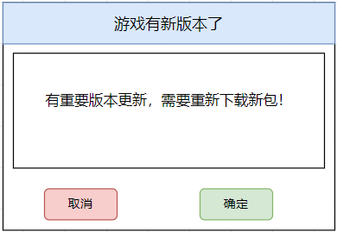

 |  |  |  |  |  | 点击【取消】关闭游戏

 |  |  |  |  |  | 点击【更新】通过手机浏览器打开下载界面

 | 资源【下载提示界面】
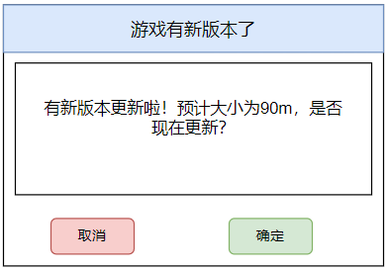

 |  |  |  |  |  | 点击【取消】关闭游戏

 |  |  |  |  |  | 点击【更新】开始下载，关闭此界面显示【下载进度条】

 | 【下载进度条】


 |  |  |  |  | 显示
 |  |  |  |  |  | 1资源下载进度条
 |  |  |  |  |  | 2当前下载速度
 |  |  |  |  |  | 3亿已下载的大小/下载总大小

 |  |  |  |  | 下载完成后自动解压加载资源，然后再次判断是否有版本更新

 |  |  |  |  | 下载途中退出游戏，再次进入游戏则再次从头开始判断

 | 登录界面
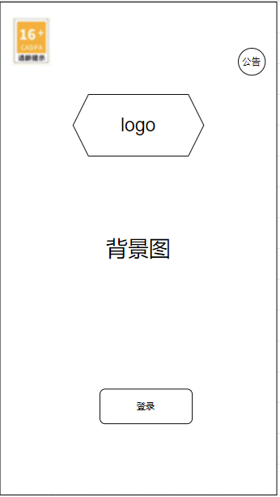

 |  |  |  |  |  | 海外：直接登录获取账号，不用注册，不用实名制

 |  |  |  |  |  | 国内如果接的有sdk则根据接入的sdk来显示对应的账号登录
 |  |  |  |  |  |  | 点击【登录】获取sdk的信息进行登录
 |  |  |  |  |  |  | 如果授权的sdk无法获取防沉迷信息，则弹出【实名制界面】
 |  |  |  |  |  |  | 国外可跳过该步骤

 |  |  |  |  |  | 如果没有接sdk则直接手机号注册登录

实名认证界面（海外跳过）
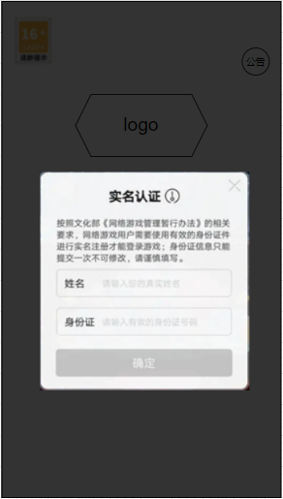
 |  |  |  |  |  | 根据实名制sdk进行判断

 | 登录界面

 |  |  |  |  |  | 信息展示
 |  |  |  |  |  |  | 适龄提示，仅展示，点击无效果（国内）

 |  |  |  |  |  |  | 游戏logo

 |  |  |  |  |  |  | 进入游戏按钮
 |  |  |  |  |  |  |  | 点击后进入游戏

 |  |  |  |  |  |  | 用户协议勾选框
 |  |  |  |  |  |  |  | 默认勾选，展示如下，点击用户协议或隐私政策，则打开系统自带浏览器，跳转到相应网页（探索内置网页浏览器）

 |  |  |  |  |  |  | 防沉迷提示和厂家数据

